Sheet1
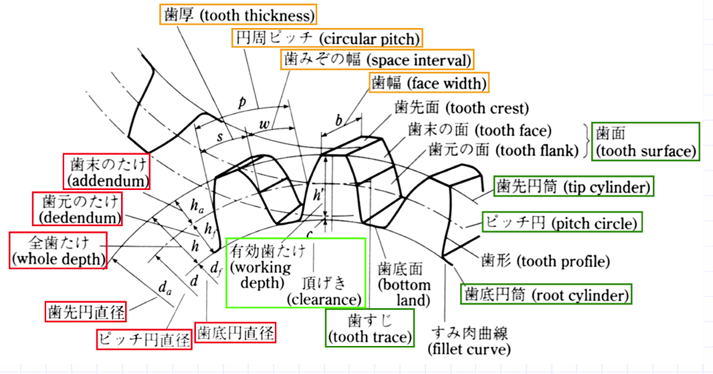
ギアの設計
 |  | ホーン用歯車 |  | 内歯車
 |  | モジュール | 1 | モジュール | 1
 |  | 基準圧力角 | 20 | 基準圧力角 | 20
 |  | 歯数 | 30 | 歯数 | 50
 |  | 基準円直径 | 30 | 基準円直径 | 50
 |  | 基礎円直径 | 28.192593914
 |  | 歯先円直径 | 32 | 歯先円直径 | 52
 |  | 歯底円直径 | 27.5 | 歯底円直径 | 47.5
 |  | 歯厚 | 1.57 | 歯厚 | 1.57

 |  | インボリュート曲線計算式
 | x | ( (12.5/2) / (1 - 1/2 * t^2 + 1/24 * t^4) ) * ( 1 + t + 1/6 * t^3)
 | y | ( (12.5/2) / (1 - 1/2 * t^2 + 1/24 * t^4) ) * ( 1 - t - 1/6 * t^3)
 | t=θ

